Sheet1
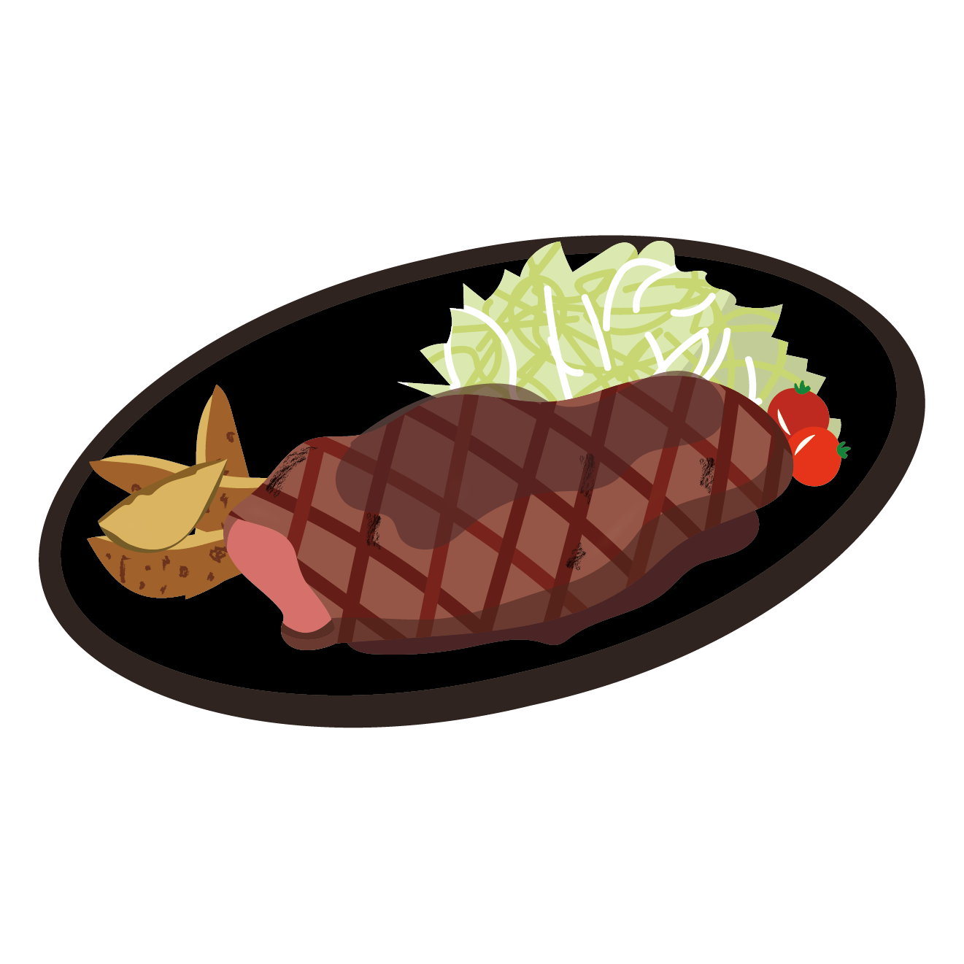

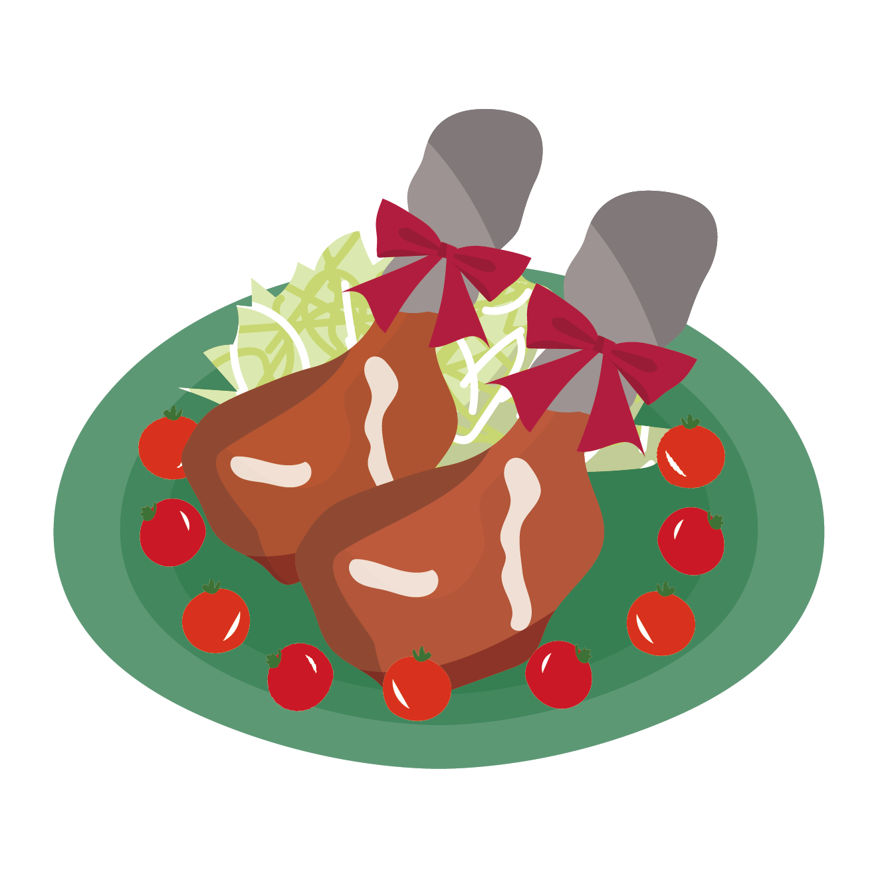
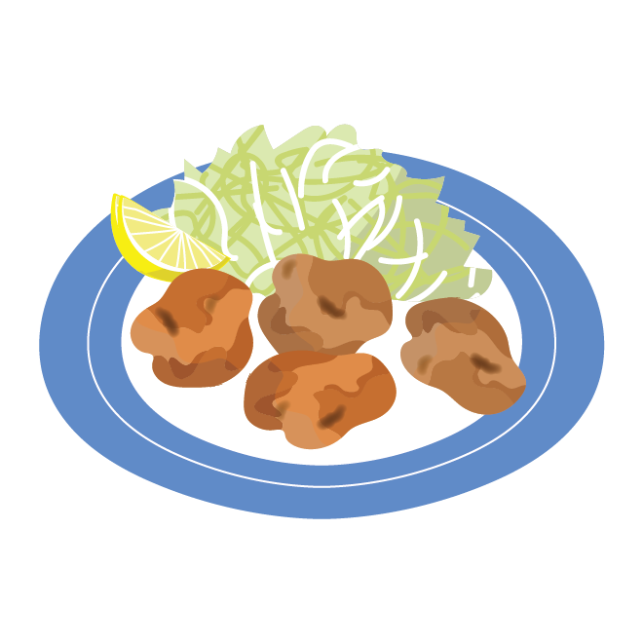
10月分 給食献立表
（10月2日 ～ 10月13日）

給食日 |  | こ ん だ て | 主 な 材 料
 |  |  | あか | きいろ | みどり
 |  |  | 体をつくる食品 | エネルギーになる食品 | からだの調子を整える食品
 |  |  | たんぱく質・カルシウム | 炭水化物・脂肪 | ビタミン類
2 | （月） | ごはん 牛乳 野菜カレー ブロッコリーとツナのサラダ アセロラゼリー | ぶた肉 まぐろツナ 牛乳 | こめ じゃがいも さとう ゼリー あぶら ごまあぶら | ブロッコリー にんじん ピーマン たまねぎ コーン なす
3 | （火） | ごはん 牛乳 ポークしゅうまい チンジャオロース | ぶた肉 なると 牛乳 わかめ | こめ さとう でんぷん こむぎこ あぶら ごまあぶら | ピーマン こまつな にんじん たけのこ しいたけ きくらげ はくさい
4 | （水） | スライスパン ジャム 牛乳 たまごサラダ とり肉のケッチャプ煮 ポトフ | とり肉 ぶた肉 牛乳 たまご | パン じゃがいも ジャム | きゅうり キャベツ たまねぎ にんじん パセリ
5 | （木） | 〇〇 〇〇 〇〇 〇〇 〇〇 〇〇 | 〇〇 〇〇 〇〇 〇〇 〇〇 〇〇 | 〇〇 〇〇 〇〇 〇〇 〇〇 〇〇 | 〇〇 〇〇 〇〇 〇〇 〇〇 〇〇
6 | （金） | 〇〇 〇〇 〇〇 〇〇 〇〇 〇〇 | 〇〇 〇〇 〇〇 〇〇 〇〇 〇〇 | 〇〇 〇〇 〇〇 〇〇 〇〇 〇〇 | 〇〇 〇〇 〇〇 〇〇 〇〇 〇〇
9 | （月） | 〇〇 〇〇 〇〇 〇〇 〇〇 〇〇 | 〇〇 〇〇 〇〇 〇〇 〇〇 〇〇 | 〇〇 〇〇 〇〇 〇〇 〇〇 〇〇 | 〇〇 〇〇 〇〇 〇〇 〇〇 〇〇
10 | （火） | 〇〇 〇〇 〇〇 〇〇 〇〇 〇〇 | 〇〇 〇〇 〇〇 〇〇 〇〇 〇〇 | 〇〇 〇〇 〇〇 〇〇 〇〇 〇〇 | 〇〇 〇〇 〇〇 〇〇 〇〇 〇〇
11 | （水） | 〇〇 〇〇 〇〇 〇〇 〇〇 〇〇 | 〇〇 〇〇 〇〇 〇〇 〇〇 〇〇 | 〇〇 〇〇 〇〇 〇〇 〇〇 〇〇 | 〇〇 〇〇 〇〇 〇〇 〇〇 〇〇
12 | （木） | 〇〇 〇〇 〇〇 〇〇 〇〇 〇〇 | 〇〇 〇〇 〇〇 〇〇 〇〇 〇〇 | 〇〇 〇〇 〇〇 〇〇 〇〇 〇〇 | 〇〇 〇〇 〇〇 〇〇 〇〇 〇〇
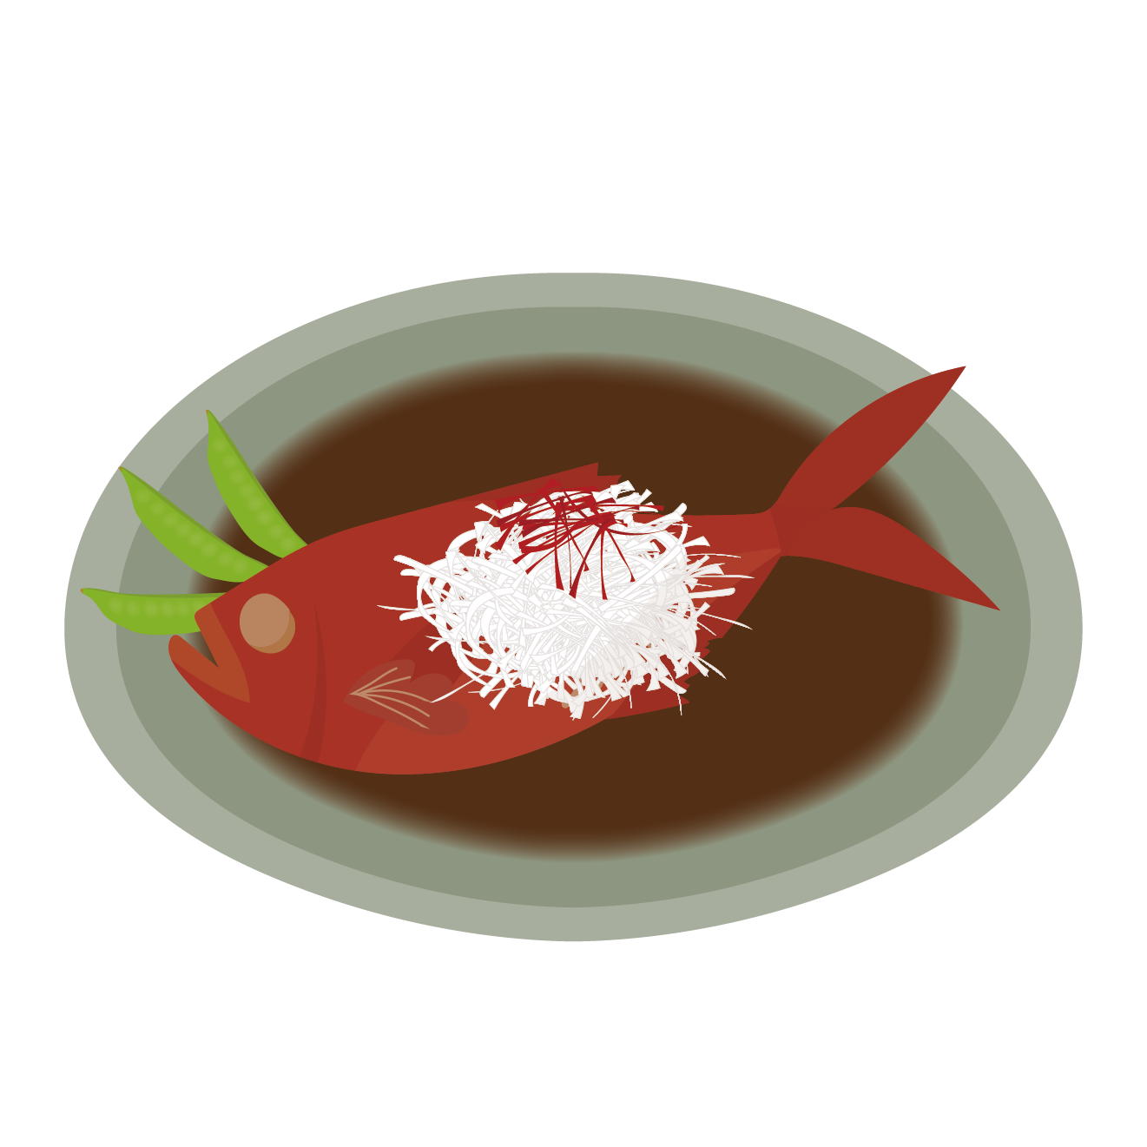
13 | （金） | 〇〇 〇〇 〇〇 〇〇 〇〇 〇〇 | 〇〇 〇〇 〇〇 〇〇 〇〇 〇〇 | 〇〇 〇〇 〇〇 〇〇 〇〇 〇〇 | 〇〇 〇〇 〇〇 〇〇 〇〇 〇〇

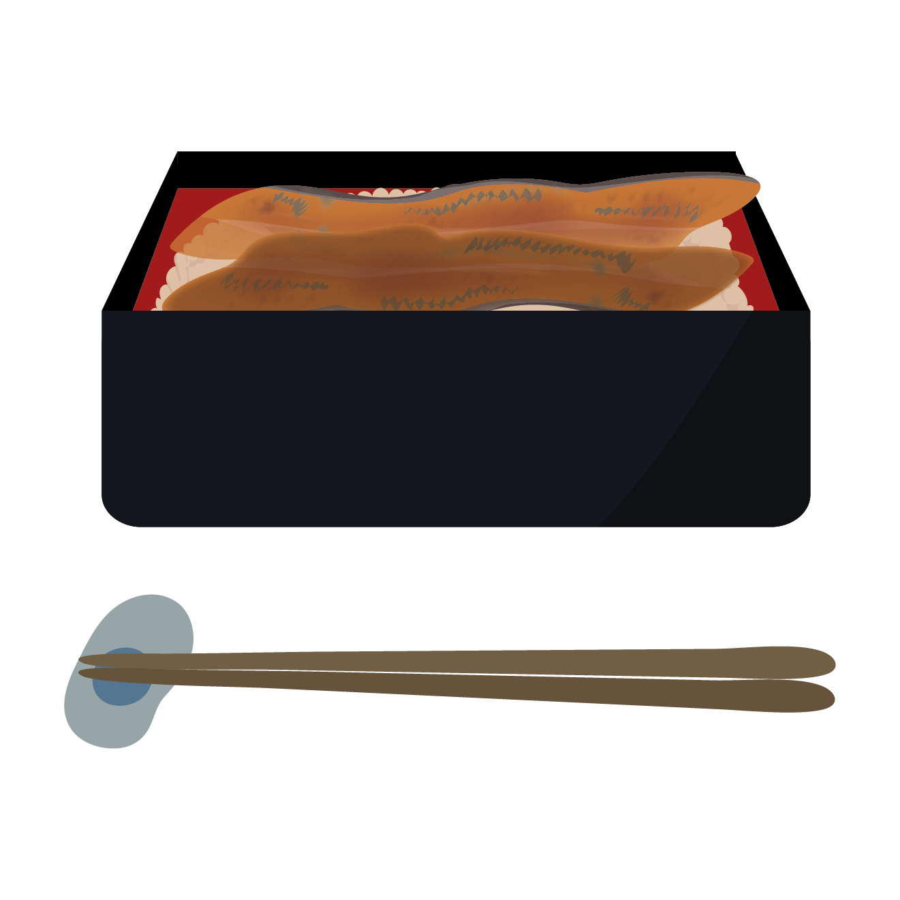
※材料の都合により献立の一部を変更することがあります。

